Sheet1
模块 | 内容 | 负责人 | 完成日期
主线任务 | 45-60级任务编辑制作 | 俞涛 | 6 |  |  | 梦龙时间 | 竹子时间 | 俞涛时间
主线任务 | 主线任务奖励调整 | 梦龙 | 0 |  | 一共 | 24.5 | 32.5 | 11.5
蘑菇活动 | 活动奖励配置 | 梦龙 | 1
蘑菇活动 | 怪物属性调整 | 竹子 | 1
蘑菇活动 | 蘑菇活动AI脚本5种 | 竹子 | 0.5
袭击活动 | 活动奖励配置 | 梦龙 | 1
袭击活动 | 怪物属性调整 | 竹子 | 1
袭击活动 | 袭击活动AI脚本5种 | 竹子 | 0.5
日常任务 | 日常奖励配置 | 梦龙 | 0.5
日常任务 | 日常怪物属性调整 | 竹子 | 1
日常任务 | 日常怪物AI脚本3种 | 竹子 | 0.5
日常任务 | 日常任务配置 | 俞涛 | 1.5
通缉任务 | 活动奖励配置 | 梦龙 | 0.5
通缉任务 | 怪物属性调整 | 竹子 | 1
通缉任务 | 通缉AI脚本5种 | 竹子 | 0.5
成就 | 成就内容确定 | 俞涛 | 1
成就 | 成就奖励编辑 | 梦龙 | 0.5
活跃度 | 活跃度内容配置确定 | 竹子 | 0.5
活跃度 | 活跃度奖励编辑 | 梦龙 | 0.5
百人道场 | 怪物属性，流程确定先开50层 | 竹子 | 2
百人道场 | 奖励配置 | 梦龙 | 1
百人道场 | 百人道场怪物AI脚本预计50种 | 竹子 | 1.5
竞技场 | 奖励配置 | 梦龙 | 0.5
竞技场 | 竞技场AI脚本12种 | 竹子 | 0.5
刮刮卡 | 奖励配置 | 梦龙 | 0.5
装备合成 | 合成公式调整 | 梦龙 | 2
装备回收系统 | 神器文档，配置 | 梦龙 | 1
装备修理，装备耐久消耗 | 装备修理策划案，配置 | 竹子 | 2
装备打造成功的预览 | 需求 | 梦龙 | 0.5
宠物 | 宠物升级道具 | 竹子 | 0.5
宠物 | 宠物还原的界面调整，更明显一些 | 竹子 | 0.5
碎片功能 | 碎片功能策划案，配置 | 竹子+梦龙 | 1
宠物改造功能 | 宠物改造功能策划案，配置 | 竹子 | 1
角色升级 | 经验数值调整，过大问题 | 梦龙 | 2
伙伴 | 伙伴装备调整 | 竹子 | 2
伙伴 | 伙伴装备合成公式调整 | 梦龙 | 1.5
伙伴 | 伙伴界面默认开启页面的调整 | 梦龙 | 0
伙伴 | 伙伴装备指引 | 竹子 | 1
伙伴任务线 | 伙伴任务线配置45-60级 | 俞涛 | 1.5
伙伴任务线 | 伙伴任务线怪物属性配置 | 竹子 | 1
伙伴任务线 | 伙伴任务线AI脚本20种 | 竹子 | 1
采集 | 采集产出配置 | 梦龙 | 1
收费 | 收费点设计与配置 | 竹子+梦龙 | 3
收费 | 功能便捷购买操作功能以及配置 | 竹子+梦龙 | 0.5
UI | 装备UI的数字显示 | 梦龙 | 0.5
UI | 装备打造的宝石预览 | 梦龙 | 0.5
功能开放的节奏整体调整 | 提前开放功能 | 全体策划 | 1
经济 | 金币的消耗整理 | 梦龙 | 2
怪物整理 | 全场景的怪物等级、怪物形象的整理 | 俞涛 | 0
同屏 | 组队功能对应修改 | 竹子 | 2
同屏 | 同屏显示规则 | 竹子 | 1
同屏 | 同屏增加竞技场场景 | 竹子 | 0.5
NPC | 宠物技能NPC | 俞涛 | 0.5
仓库 | 宠物仓库 | 竹子 | 1
仓库 | 道具仓库 | 竹子 | 1
（暂定）活动 | 抓宠物活动 | 竹子+梦龙 | 2

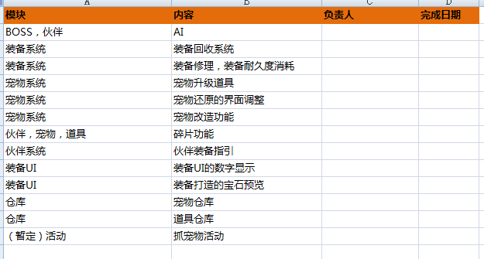

 |  |  |  | 竹子

 |  |  |  | 竹子
 |  |  |  | 竹子
 |  |  |  | 竹子

 |  |  |  | 竹子

 |  |  |  | 竹子
 |  |  |  | 竹子

